Sheet1
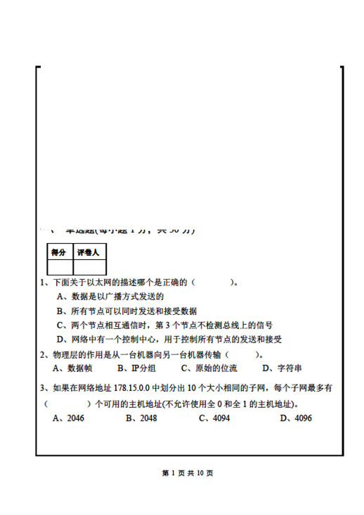

 |  | C |  | D

 |  | C
 |  |  |  | D

 |  | D

 |  | B |  | D

 |  |  |  | D
A

 |  |  |  | B
 |  | C

C |  | A
 |  |  |  | A

 |  | C
C

 |  | A

D

 |  | C |  | 网页收集;
 |  |  |  | 窗口
 |  |  |  | 异常
A |  | C

 |  | B
A

D

B
 |  | D

 |  |  |  | OK
 |  |  |  | X
C |  |  |  | OK

 |  | 3
A
 |  | 1111

 |  | C= Hlog2(1 + S/N) (bps)
C
 |  | 16
 |  | 11011111010

D
 |  | 端口号

 |  | 权威域名服务器

 |  |  | 六、综合题（共20分） （1）答：IP协议可以运行于任何类型的网络之上，不同类型的网络所支持的MTU不同。当IP报文从支持MTU较长的网络，转发进入支持MTU较短的网络，很可能会遇到IP报文长度超过网络所支持的MTU。为了能够让IP报文在较短MTU网络中传输，就需要把IP报文进行分片，到达目的主机后再进行重组。(3分) （2） 答：一个IP报文若MF标志位为0并且片偏移也为0，则该IP报文未分片。 若至少有1个不为0，则IP报文是分片报文（3分） （3）答：标识字段相同的IP分片是属于同一原始IP报文 (3 分) （4）分片前的原始IP报文各字段的值： 首部长度 总长度 标识 MF 片偏移 能否重组完整 5 2785 1111 0 0 能 5 5262 2222 0 0 不能 找到最后一个分片(MF=0的分片)，即可计算原始报文的总长度 原始报文（标识1111）总长度=625+270*8=2785 原始报文（标识2222）总长度=222+630*8=5262 要判断分片能否重组完整，要先对分片按片偏移进行排序，再计算。排序后的分片如下： 首部长度 总长度 标识 MF 片偏移 5 740 1111 1 0 5 740 1111 1 90 5 740 1111 1 180 5 625 1111 0 270 5 860 2222 1 0 5 860 2222 1 210 5 860 2222 1 420 5 222 2222 0 630 报文2222。 片偏移0分片之后分片的片偏移=0+(860-20)/8=105 片偏移0分片之后分片的字节数=(210-105)*8=840 片偏移210分片之后分片的片偏移=210+(860-20)/8=315 片偏移210分片之后分片的字节数=(420-315)*8=840 片偏移420分片之后分片的片偏移=420+(860-20)/8=525 片偏移420分片之后分片的字节数=(630-525)*8=840 (5 )答：发送类型为超时的ICMP差错报告报文。

不会。ARP协议中，主机只会对属于自己的IP地址的请求进行ARP应答，对不是自己IP地址ARP请求不做处理。 主机C收到对主机B的IP地址的ARP请求是不做处理的，不会应答。之所以如此设计的原因有二： ①如果每个存储Ib到Pb绑定关系的主机都应答A的ARP请求，将导致局域网内冗余通信量的增加。 ②C的高速缓存中关于B的绑定信息可能是无效的。（例如C获得B的绑定之后，B的硬件出现故障并被替换，此时尽管B的地址绑定已经改变，但C缓存中的绑定还没有改变。当然，这种情况可以通过在B重启时广播一个无需应答的ARP请求来避免） | 五．计算题（共20分） 1、（10分）解： 信号往返时延RTT=(100m*5μs/km)*2=1μs, 最短帧长=RTT*100 Mbps=100bit 所以发送了100位数据尚未检测到冲突，此后就不会发现冲突。

2、答： 由于无线局域网的MAC协议不进行碰撞检测，而且无线信道易受干扰，导致大量帧因为碰撞或其他干扰不能被目的站正确接收，因此在无线局域网上发送数据帧后要对方必须发回确认帧，若超时收不到确认，则进行重传。而在以太网有线网络中，可以很容易实现碰撞检测，当信号碰撞时能及时检测到并进行重传。而如果信号不碰撞，在有线网络中误码率是非常低的，因此没有必要实现可靠数据传输。 | 2、（10分）解：对于计算RTO，依RFC2988(百度可搜索到)，计算RTTD用的是旧的RTTS。 样本 RTT RTTS RTTD RTO 样本1 22ms 22ms 11ms 66ms 样本2 24ms 22.25ms 8.75ms 57.25ms 样本3 超时重传 22.25ms 8.75ms 114.5ms 样本1： RTTs=22ms RTTD =22/2=11ms RTO= RTTS +4* RTTD =22+4*11=66ms 样本2： RTTs= (1-0.125)*22+0.125*24=19.25+3=22.25ms RTTD =(1-0.25)*11+0.25*|22-24|=8.25+0.5=8.75ms RTO= RTTS +4* RTTD =22.25+4*8.75=57.25ms 样本3： RTTS与 RTTD不变，RTO=57.25*2=114.5ms

 | 2、（10分）解：对于计算RTO，依RFC2988(百度可搜索到)，计算RTTD用的是旧的RTTS。 样本 RTT RTTS RTTD RTO 样本1 22ms 22ms 11ms 66ms 样本2 24ms 22.25ms 8.75ms 57.25ms 样本3 超时重传 22.25ms 8.75ms 114.5ms 样本1： RTTs=22ms RTTD =22/2=11ms RTO= RTTS +4* RTTD =22+4*11=66ms 样本2： RTTs= (1-0.125)*22+0.125*24=19.25+3=22.25ms RTTD =(1-0.25)*11+0.25*|22-24|=8.25+0.5=8.75ms RTO= RTTS +4* RTTD =22.25+4*8.75=57.25ms 样本3： RTTS与 RTTD不变，RTO=57.25*2=114.6ms

